產生不重覆的亂數組合
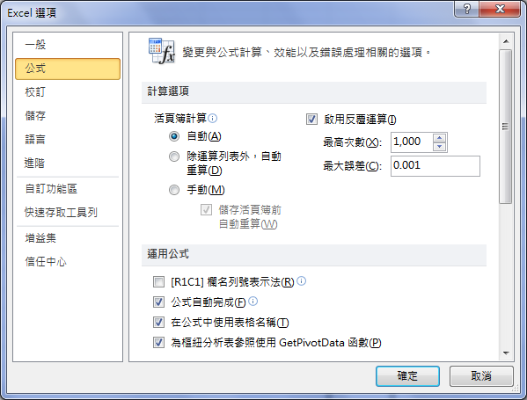
From | 1 | To | 20

4 | 6 | 14 | 10 | 14 | 12 | 18 | 2
12 | 13 | 7 | 2 | 20 | 15 | 9 | 8
18 | 20 | 9 | 15 | 13 | 10 | 11 | 17
1 | 17 | 3 | 19 | 16 | 3 | 4 | 5

在Excel選項的[公式]頁面中，勾選[啟用反覆運算]。

SUMIF
財產價值 | 佣金
100,000 | 7,000
200,000 | 14,000
300,000 | 21,000
400,000 | 28,000

63000

財產總值超過 160000 的佣金總和 (63,000)

SUMIF-S1
請先將這兩列 編輯整合為一列
類型 | 基金 | 項目 | 基金 | 基金規模 | 基金規模 | 受益權單位數 | 單位淨值 | 總受益 | 本月申購 | 本月買回 | 定時定額 | 定時定額 | 定時定額
代號 | 代號 | 基金名稱 | 成立日 | (單位:新台幣元) | 市場占有率 | (註1) |  | 人數 | 總金額 (註2) | 總金額 (註3) | 扣款次數 (註4) | 扣款人數 (註5) | 扣款金額 (註6)
2 | DDO01 | 建弘基金 | 760711 | 106,091,636 | 0.01% | 1,247,500.0 | 85.00 | 272 | - | 7,861,880 | - | - | -
2 | DDO10 | 福元基金 | 770307 | 1,975,709,485 | 0.16% | 146,321,049.0 | 13.50 | 5,272 | 265,835,928 | 132,952,718 | 1,036 | 871 | 4,520,000
4 | DFO01 | 泛太基金 | 771210 | 1,751,857,242 | 0.14% | 101,926,238.0 | 17.19 | 5,589 | 29,946,813 | 19,836,321 | 3,468 | 3,115 | 16,436,000
2 | DDO02 | 雙福基金 | 781222 | 804,314,668 | 0.06% | 87,255,319.3 | 9.22 | 9,389 | 10,249,601 | 5,826,824 | 1,847 | 1,747 | 9,749,000
5 | DDO05 | 廣福基金 | 801213 | 803,432,247 | 0.06% | 64,086,295.0 | 12.54 | 959 | 251,964,602 | 564,823 | 191 | 179 | 827,000
6 | DDO03 | 全家福基金 | 830412 | 34,340,943,945 | 2.72% | 240,832,153.6 | 142.5930 | 1,965 | 11,458,832,318 | 12,698,513,015 | - | - | -
2 | DDO04 | 萬得福基金 | 830713 | 477,573,128 | 0.04% | 40,583,087.1 | 11.77 | 4,262 | 31,812,742 | 24,117,244 | 1,340 | 1,269 | 7,467,000
4 | DFO02 | 馬來西亞基金 | 840323 | 2,074,397,185 | 0.16% | 411,118,816.1 | 5.05 | 16,167 | 12,794,720 | 236,387,522 | 2,552 | 2,310 | 11,837,000
2 | DDO06 | 福王基金 | 850724 | 1,410,508,733 | 0.11% | 65,899,395.8 | 21.40 | 7,262 | 66,010,576 | 10,826,094 | 3,991 | 3,824 | 23,579,000
6 | DDO07 | 台灣債券基金 | 860307 | 18,168,672,896 | 1.44% | 1,495,415,084.2 | 12.1496 | 1,020 | 5,706,019,657 | 8,003,565,087 | - | - | -
2 | DDO08 | 店頭市場基金 | 860723 | 1,828,544,997 | 0.14% | 259,842,260.4 | 7.04 | 10,440 | 6,088,922 | 17,181,535 | 879 | 813 | 4,285,000
4 | DIO01 | 全球台商基金 | 870330 | 703,326,935 | 0.06% | 66,031,448.5 | 10.65 | 5,131 | 6,373,000 | 11,380,430 | 1,333 | 1,269 | 5,940,000
2 | DDO09 | 小型基金 | 870813 | 2,554,711,345 | 0.20% | 132,080,888.3 | 19.34 | 8,736 | 271,579,992 | 243,909,396 | 5,380 | 4,627 | 26,763,000
2 | DDO11 | 電子基金 | 880719 | 1,398,195,699 | 0.11% | 150,173,821.3 | 9.31 | 6,763 | 41,096,059 | 40,757,928 | 2,549 | 2,265 | 11,946,000
2 | DDO12 | 價值基金 | 890126 | 1,887,452,421 | 0.15% | 296,433,815.1 | 6.37 | 6,917 | 3,834,577 | 95,252,686 | 423 | 377 | 1,957,000
4 | DIO02 | 亞洲科技基金 | 890630 | 2,781,701,046 | 0.22% | 298,074,216.6 | 9.33 | 8,370 | 24,849,645 | 32,845,810 | 3,404 | 3,037 | 16,442,000
3 | FDO01 | 台北基金 | 750522 | 2,762,733,953 | 0.22% | 1,198,100.0 | 2305.93 | 1 | 92,642,850 | 575,832,500 | - | - | -
3 | FDO02 | 新台北基金 | 810108 | 475,343,370 | 0.04% | 814,054.0 | 583.90 | 1 | 47,126,941 | 143,987,580 | - | - | -

 |  |  |  |  |  |  |  | 股票型 | 948,472,999 | 579,251,128
 |  |  |  |  |  |  |  | 債 | 17,164,851,975 | 20,702,078,102
 |  |  |  |  |  |  |  | 海外 | 213,733,969 | 1,020,270,163
 |  |  |  |  |  |  |  | 總規模 | 76,305,510,931
 |  |  |  |  |  |  |  | 總申贖 | 18,327,058,943 | 22,301,599,393

LARGE
3 | 4
5 | 2
3 | 4
5 | 6
4 | 7
數字中第三大的數字為 5
5
數字中第七大的數字為 4
4

SMALL
3 | 1
4 | 4
5 | 8
2 | 3
3 | 7
4 | 12
6 | 54
4 | 8
7 | 23

第一欄數字中第四小的數字為 4
4

第二欄數字中第二小的數字為3
3

兩欄中數字最大的數字為54
54

兩欄中數字最小的數字為1
1

